Sheet1
(環境の前提)
 | 英語OS
 | VS2017以降がインストール済
 | .net framework 4.7.2がインストール済
 | SQL Server Management Studioがインストール済
 | SQLServer2016 SP2(13.0.4457.0以降) ※Express Editionでも可

(デバッグ実行までの手順)

 | 1.データベースをSQLServerインスタンスに復元する。
 | →「DB復元方法」シート参照

 | 2.SQLServerインスタンスでユーザを作成し、復元したデータベースにユーザマッピングする。

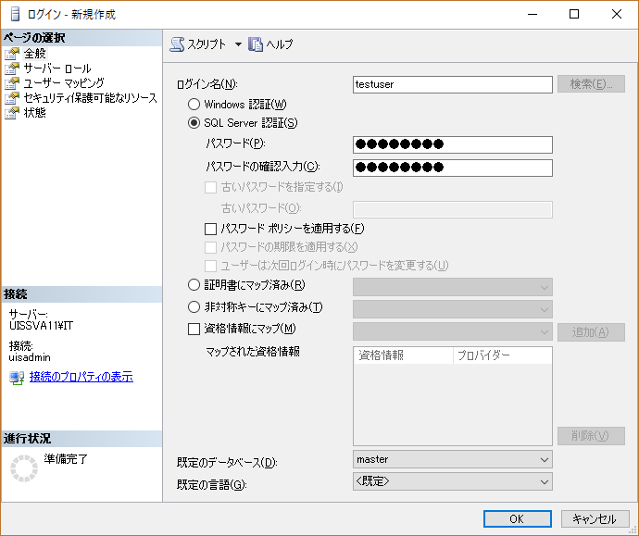
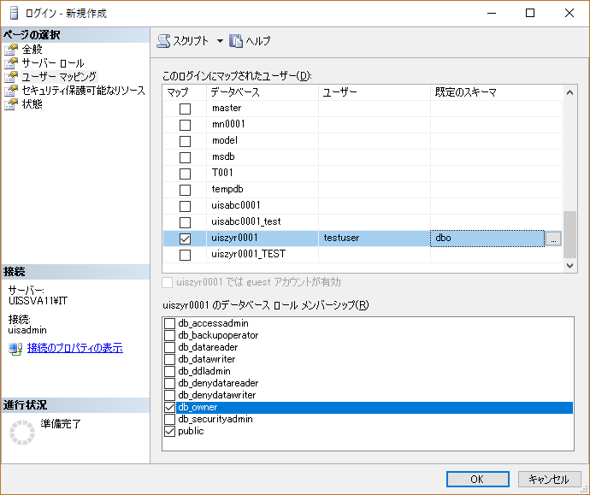

 | 5.フォント「フォント\msmincho.ttc」をインストールする
 | →入れておかないとおそらくPDF帳票が文字化けします。

 | 4.[kariage_app\Kariage.Web\Web.config]を修正する。

 | Web.config

SQLServerインスタンス名
DB名
上記2．で作成したユーザ名とパスワード

 | 5.[kariage_app\Kariage.Web\Kariage.sln]を開く。

 | 6.デバックを開始。

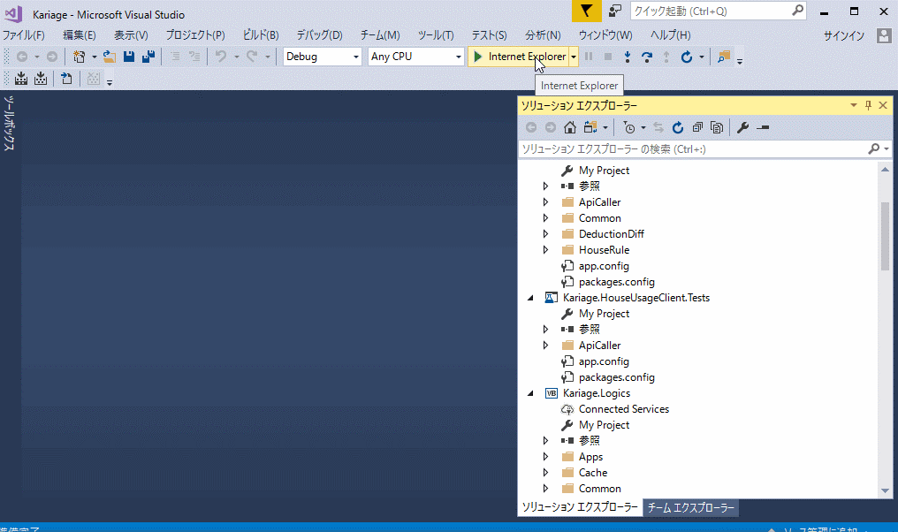

(確認していただきたい内容)

 | 1．ログイン

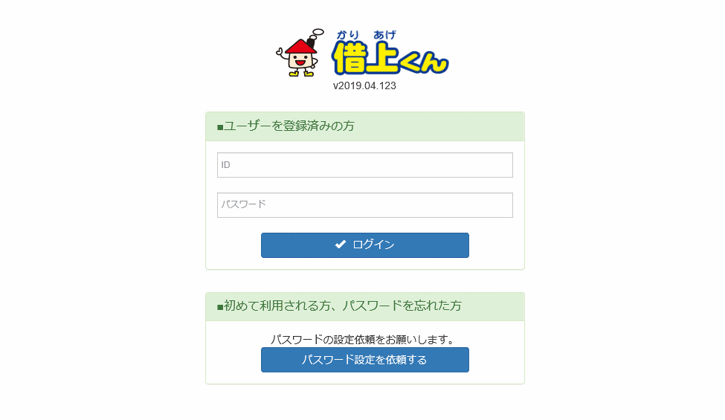

 | IDに「system」パスワードに「system2018」を入力

 | 2．PDF出力
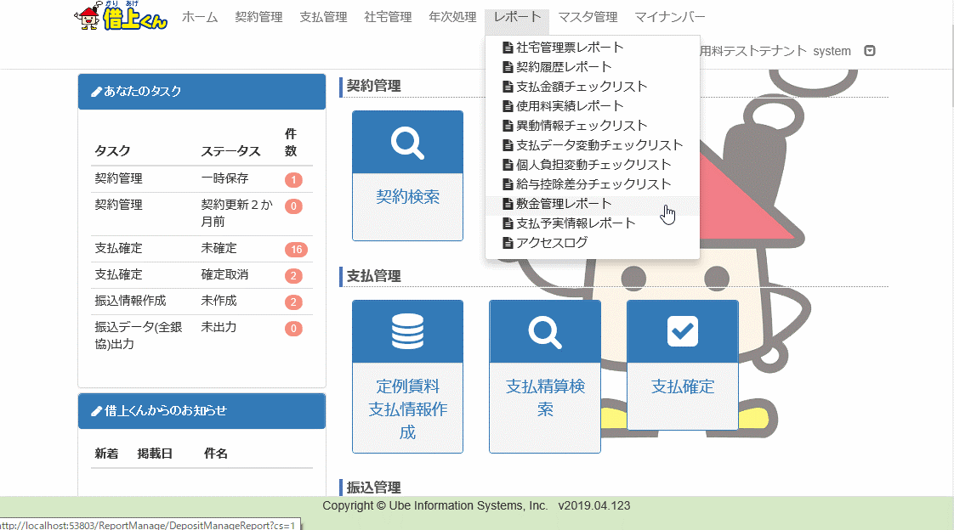

 |  | メニューからレポート→敷金管理レポートを選択

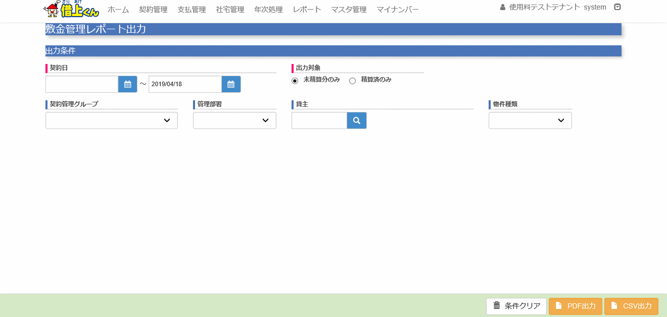

 |  | PDF出力ボタンをクリック
 |  | →PDFが出力される

 |  | ファイルが文字化けしていないか確認をお願いします。

DB復元方法
DBの復元

 | 1.「データベース→データベースの復元」を選択
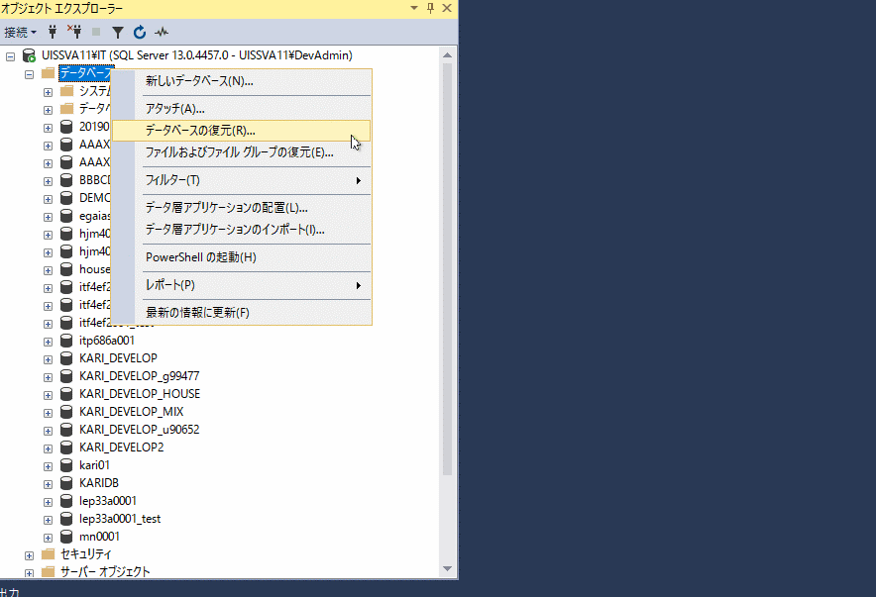

 | 2.「デバイス」にチェックし、「…」ボタンを押す。

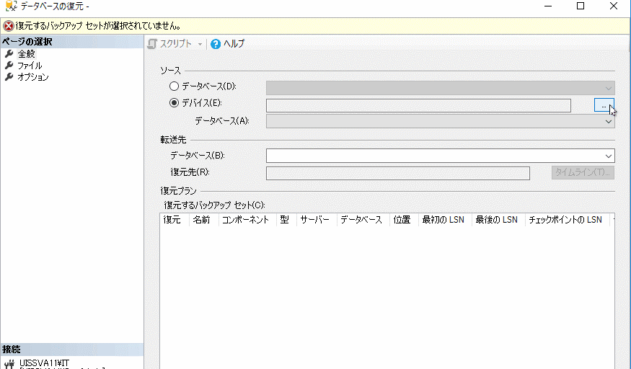

 | 3.「追加」ボタンを押す。

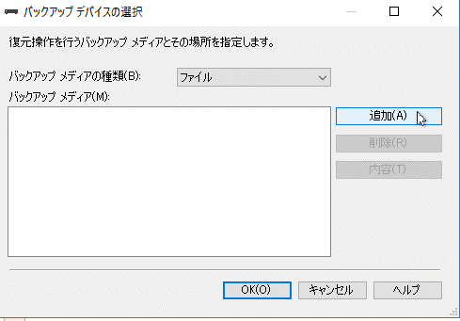

 | 4.バックアップファイル(uiszyr0001.bak)を選択し、「OK」ボタンを押す。

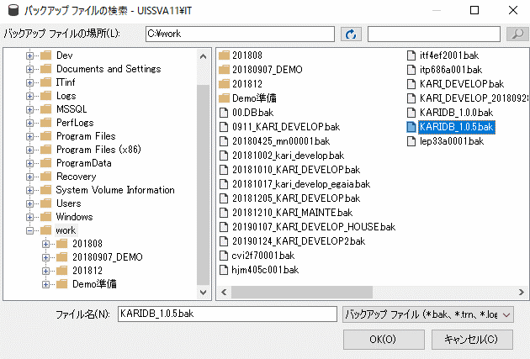

 | 5.「OK」ボタンを押す。

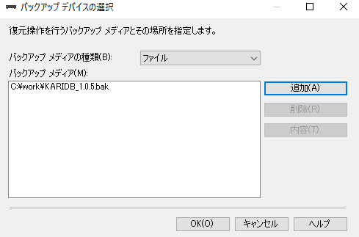

 | 6. 転送先の「データベース(B) :」に[uiszyr0001]を入力する。

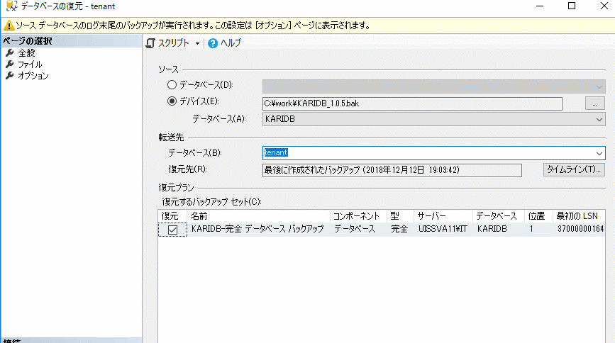

 | 7. オプションタブの「復元の前にログ末尾のバックアップを実行する(T)」を未チェックにして「OK」ボタンを押す。
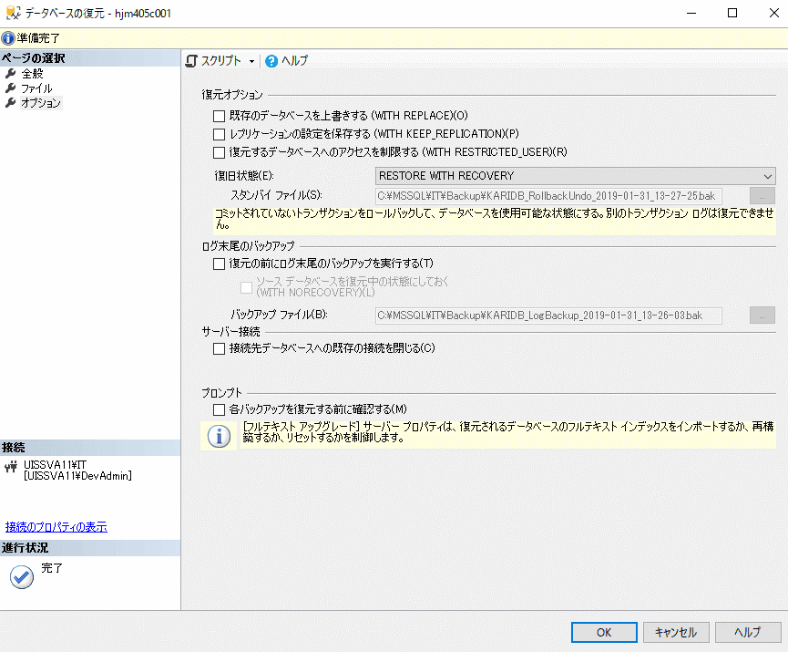

 | 8.「OK」ボタンを押す。

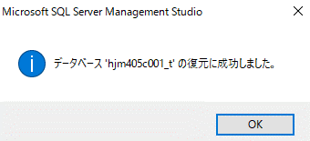

'tenantid'

